Chi tiết địa chất
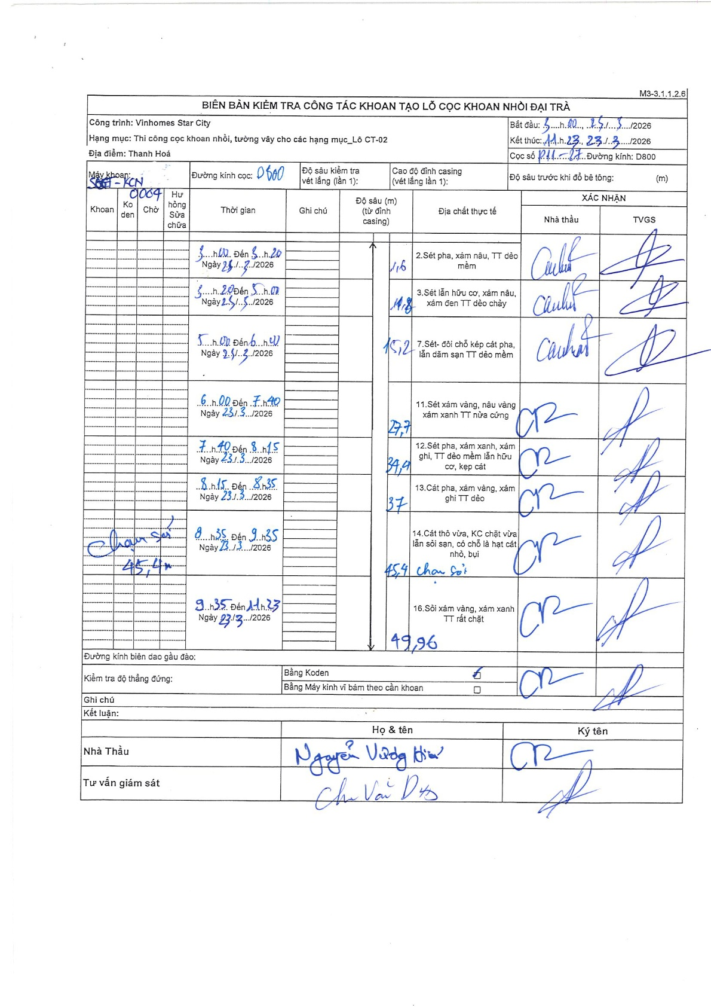
Dự án | Star City Thanh Hóa
Hạng mục | Thi công cọc khoan nhồi, tường vây cho các hạng mục_Lô CT-02
Tên bộ phận | CT-02
Số hiệu cọc | P11-27
Tên Máy khoan | SGCT-KCN0004
Đường kính | D800
Bắt đầu thi công | 05:00 23/03/2026
Kết thúc thi công | 11:23 23/03/2026

Địa chất TT | Đường kính | Mô tả lớp thiết kế | Từ (h) | Đến (h) | Cao độ từ | Cao độ đến | T.Gian (h) | Dài (m) | V (m/h) | Ghi chú
1 | D800 | Sét pha, xám nâu, TT dẻo mềm | 05:00 23/03/2026 | 05:20 23/03/2026 | -0.71 | -1.6 | 0.33 | 0.89 | 2.67 | Dòng 1 trong bảng: Độ sâu tích lũy 1,6m
2 | D800 | Sét lẫn hữu cơ, xám nâu, xám đen TT dẻo chảy | 05:20 23/03/2026 | 05:47 23/03/2026 | -1.6 | -14.8 | 0.45 | 13.2 | 29.33 | Dòng 2 trong bảng: Độ sâu tích lũy 14,8m
3 | D800 | Sét- đồi chỗ kẹp cát pha, lẫn dăm sạn TT dẻo mềm | 05:47 23/03/2026 | 06:41 23/03/2026 | -14.8 | -15.2 | 0.9 | 0.4 | 0.44 | Dòng 3 trong bảng: Độ sâu tích lũy 15,2m
4 | D800 | Sét xám vàng, nâu vàng xám xanh TT nửa cứng | 06:41 23/03/2026 | 07:40 23/03/2026 | -15.2 | -27.7 | 0.98 | 12.5 | 12.71 | Dòng 4 trong bảng: Độ sâu tích lũy 27,7m
5 | D800 | Sét pha, xám xanh, xám ghi, TT dẻo mềm lẫn hữu cơ, kẹp cát | 07:40 23/03/2026 | 08:15 23/03/2026 | -27.7 | -34.4 | 0.58 | 6.7 | 11.49 | Dòng 5 trong bảng: Độ sâu tích lũy 34,4m
6 | D800 | Cát pha, xám vàng, xám ghi TT dẻo | 08:15 23/03/2026 | 08:35 23/03/2026 | -34.4 | -37 | 0.33 | 2.6 | 7.8 | Dòng 6 trong bảng: Độ sâu tích lũy 37,0m
7 | D800 | Cát thô vừa, KC chặt vừa lẫn sỏi sạn, có chỗ là hạt cát nhỏ, bụi | 08:35 23/03/2026 | 09:35 23/03/2026 | -37 | -45.4 | 1 | 8.4 | 8.4 | Dòng 7 trong bảng: Ghi chú chạm sỏi tại 45,4m
8 | D800 | Sỏi xám vàng, xám xanh TT rất chặt | 09:35 23/03/2026 | 11:23 23/03/2026 | -45.4 | -49.96 | 1.8 | 4.56 | 2.53 | Dòng cuối: Độ sâu kết thúc khoan 49,96m

ẢNH BIÊN BẢN GỐC

